FABARA CAICEDO
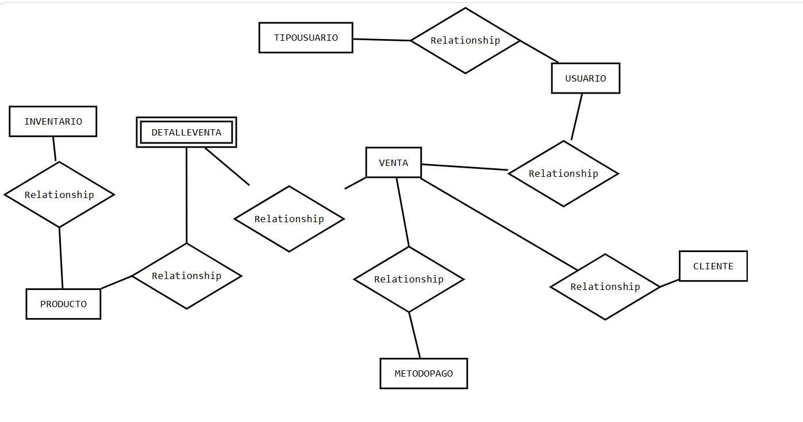
CONSULTA TODOS LOS USUARIOS Y QUE TIPO DE USUARIO SON
CONSULTA TODOS LOS PRODUCTOS
CONSULTA TODOS LOS DETALLES DE VENTA Y QUE PRODUCTOS CORRESPONDEN AL DETALLE DE LA VENTA
CONSULTA TODOS LOS PAGOS Y A QUE VENTA CORRESPONDE
CONSULTA TODAS LAS VENTAS QUE CORRESPONDEN A UN CLIENTE EN PARTICULAR Y QUE CAJERO LO ATENDIO
CONSULTA TODOS LOS CLIENTES QUE FUERON ATENDIDOS POR UN CAJERO

CORREGIR DIAGRAMA

LOPEZ GOMEZ
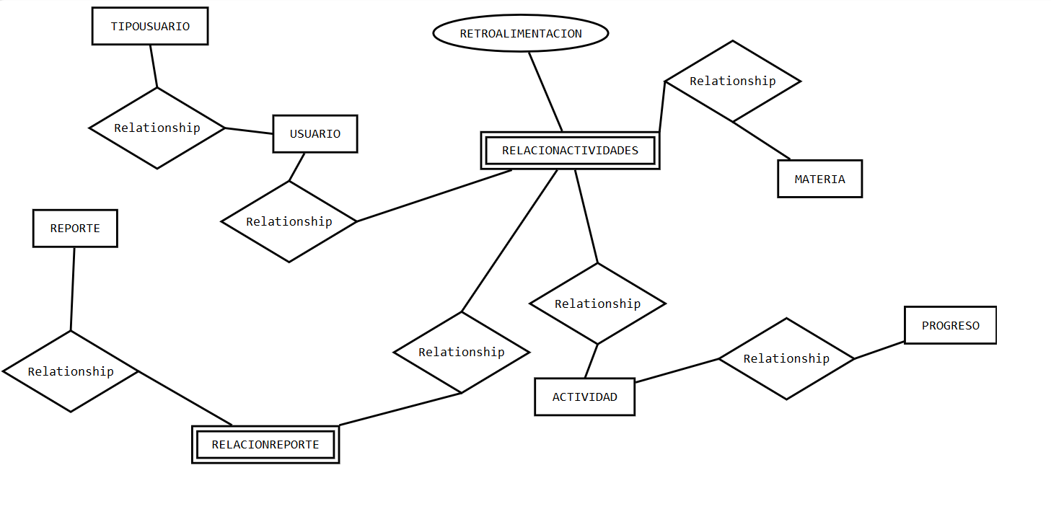
REFERENCIAS EN FORMATO INCORRECTO

CONSULTA TODOS LOS REPORTES Y A QUE USUARIO CORRESPONDEN
CONSULTA TODOS LOS USUARIOS Y LAS RECOMENDACIONES
CONSULTA TODAS LAS MATERIAS Y A QUE USUARIOS CORRESPONDEN
CONSULTA TODAS LAS ACTIVIDADES, A QUE MATERIA PERTENECEN Y QUE USUARIOS ESTAN RELACIONADOS CON ESA ACTIVIDAD
CONSULTA TODO EL PROGRESO DE UN USUARIO EN PARTICULAR
CONSULTA CONSULTA TODAS LAS ACTIVIDADES CREADAS POR UN MAESTRO
CONSULTA TODAS LAS ACTIVIDADES CREADAS POR UN ESTUDIANTE
CONSULTA TODAS LAS RETROALIMENTACIONES QUE HA REALIZADO UN MAESTRO EN ESPECIFICO A UN ESTUDIANTE EN ESPECIFICO Y A QUE MATERIA PERTENECE

https://www.youtube.com/watch?v=igCNGfE9EB0

OSUNA TORRES
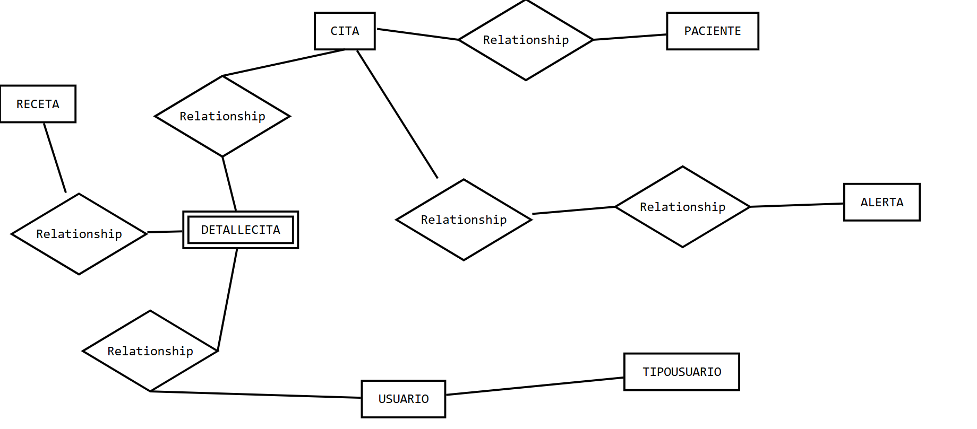
CORREGIR DIAGRAMA

CONSULTA TODOS LOS USUARIOS REGISTRADOS EN EL SISTEMA, QUE PACIENTES HAN ATENDIDO, Y A QUE CITA CORRESPONDEN
CONSULTA UN PACIENTE EN ESPECIFICO Y LOS DOCTORES QUE LO HAN ATENDIDO
CONSULTA TODAS LAS ALERTAS CORRESPONDIENTES A UN PACIENTE
CONSULTA TODAS LAS RECETAS ASIGNADAS POR UN MEDICO A UN PACIENTE EN ESPECIFICO
CONSULTA TODOS LOS ENFERMEROS REGISTRADOS Y PACIENTES ATENDIDOS

